상품제안서
25절 시스템 지퍼 다이어리 | 상품코드: S29194

 |  |  |  |  |  |  | 02-713-8555 | www.synergygift.co.kr
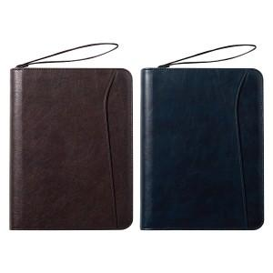

【상세/제작정보】 | <span style="font-size: 14pt;"></span><span style="font-size: 18.6667px;">※</span><span style="font-size: 14pt;"></span><span style="font-size: 14pt;"> 배송비 박스당 5,000원 부가세별도 발생합니다.</span><br><span style="font-size: 14pt;">&nbsp;( 25절-34개 )</span>​

【인쇄/포장옵션】 | 불박, 금박, 은박 / 포장불가능

【공급단가】 | 수량 | 100~ | 200~ | 500~ | 1,000~ | 3,000~
*VAT별도 | 노트식 | 13,650원 | 13,440원 | 13,120원 | 12,600원 | 12,070원
 | 이틀식 | 13,910원 | 13,690원 | 13,370원 | 12,840원 | 12,300원
 | 주일식 | 13,910원 | 13,690원 | 13,370원 | 12,840원 | 12,300원

【상품 URL】 | https://www.synergygift.co.kr:443/src/goods_detail.php?gdno=29194

